Sheet2


جهــــــاز التخطيــــط والإحصـــــاء
Planning and Statistics Authority

النشرة السنوية لإحصاءات البناء والتشييد
The Annual Bulletin of Building and Construction Statistics
2020

العدد الرابع والثلاثون
34th Issue

first
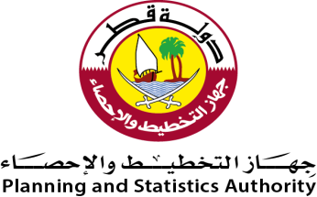 دولـــــــــــة قــطــــــــــر جهازالتخطيط والإحصاء إدارة الإحصاء |  | State of Qatar Planning & Statistics Authority Economic Statistics

 | النشرة السنوية لإحصاءات البنـــاء والتشييـــد The Annual Bulletin of Building and Construction Statistics 2020

العددالرابع والثلاثون 34th Issue

Preface
 |  | 
تقـــــــــديم | Preface
يسر جهاز التخطيط والإحصاء أن يقدم هذا العدد من النشرة السنوية ضمن سلسلة نشراته التخصصية المختلفة، وذلك في إطار خطة الجهاز الطموحة والمتوازنة في توفير وتطوير الإحصاءات الإقتصادية. | The Planning and Statistics Authority is pleased to present this annual bulletin of its series of bulletins within the framework of its ambitious and balanced plan in providing and developing economic statistics.
كما يسر الجهاز أن يتقدم بالشكر الجزيل لمسئولي المنشآت من مؤسسات وشركات لتعاونهم ومساهمتهم في إصدار هذه النشرة. | The Authority has the pleasure to express its gratitude to heads of corporations and companies for their cooperation and contribution in accomplishing this bulletin.
ويرحب الجهاز بأية ملاحظات وإقتراحات من شأنها تحسين مضمون هذه النشرة. | The Authority welcomes any remarks and suggestions that could improve contents of this bulletin.
والله ولي التوفيق،،، | And Allah grants success
د. صالح بن محمد النابت رئيس جهاز التخطيط والإحصاء | Dr.Saleh Bin Mohammed Al-Nabit President ,Planning & Statistics Authority

